Kapak
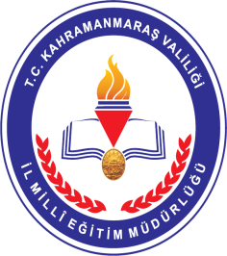 T.C. GÖKSUN KAYMAKAMLIĞI GÖKSUN İLÇE MİLLÎ EĞİTİM MÜDÜRLÜĞÜ HİZMET STANDARTLARI
Sıra | Hizmet Standardı Olan Birimler | Sayı
1 | Destek Şube Müdürlüğü | 1
2 | İnsan Kaynakları Şube Müdürlüğü | 1
3 | Özel Öğretim Kurumları Şube Müdürlüğü | 1
4 | Strateji Geliştirme Şube Müdürlüğü | 1
5 | Temel Eğitim Şube Müdürlüğü | 1
6 | Eğitim Öğretim Şube Müdürlükleri Ortak Hizmet Standartları | 1
 | TOPLAM | 6

 | Göksun İlçe Millî Eğitim Müdürlüğü - 2019

